不適合管理票
 | 不 適 合 品 管 理 票 |  |  |  |  |  |  |  |  |  |  |  |  |  |  | 品証受付番号
 |  |  |  |  |  |  |  |  |  |  |  |  |  |  |  | № 24 - 3

 |  | ① |  |  |  |  |  |  | ➁ | 管理部確認 |  |  |  |  | ④ | 品質保証部確認
発行部門 | 出荷/梱包1係 |  |  |  | 係長 |  |  |  |  | 課長 |  |  |  |  | 担当 |  | 課長
発行日 | 2024-03-11 |  |  |  |  |  |  |  |  |  |  |  | ③当該部門
＊当該部門 | 東京プロト㈱
＊当該部門が供給者の場合,管理部と協議し処置を決定する。
品名/図番 | バスバー用トレイ |  |  |  |  |  | ロット№ |  |  |  | 23/9/29～24/2/19 |  |  | 数量 | 29,500枚
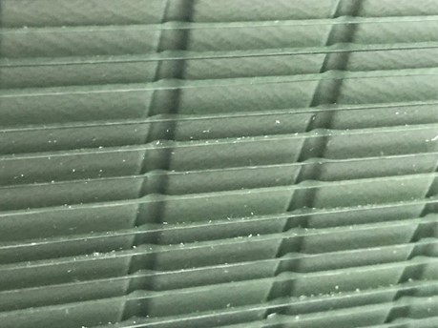
①不適合の内容・性質
樹脂粉と思われる汚れがトレイに付着していた。
トレイ表の製品ポケット部にも付着があり拭き取りは
困難。出荷対応の為、トレイを入れ替えて対応。
製品への付着恐れがあり、トレイ詰め完了品は
外周部の製品を破棄。
③原因（発生及び流出）

 |  |  |  |  |  |  |  |  |  |  |  |  |  |  |  |  | 担当 |  | 課長

不適合品の処置 該当欄に○をを付ける |  |  |  |  |  |  |  | 処置者 |  |  |  | ④是正処置の必要性 （ 要 不要 ） |  |  |  |  |  | 品証確認
処置日 | 廃棄 |  | 選別 | 手直し |  | 特採 |  |  |  |  |  | 主管部門
 |  |  |  |  |  |  |  |  |  |  |  | 関連部門

 | 不 適 合 品 管 理 票 |  |  |  |  |  |  |  |  |  |  |  |  |  |  | 品証受付番号
 |  |  |  |  |  |  |  |  |  |  |  |  |  |  |  | № -

 |  | ① |  |  |  |  |  |  | ➁ | 管理部確認 |  |  |  |  | ④ | 品質保証部確認
発行部門 | 出荷/梱包1係 |  |  |  | 課長 |  |  |  |  | 課長 |  |  |  |  | 担当 |  | 課長
発行日 | 2024-03-11 |  |  |  |  |  |  |  |  |  |  |  | ③当該部門
＊当該部門 | 東京プロト㈱
＊当該部門が供給者の場合,管理部と協議し処置を決定する。
品名/図番 | バスバー用トレイ |  |  |  |  |  | ロット№ |  |  |  | 23/9/29～24/2/19 |  |  | 数量 | 29,500枚
①不適合の内容・性質
樹脂粉と思われる汚れがトレイに付着していた。
トレイ表の製品ポケット部にも付着があり拭き取りは
困難。出荷対応の為、トレイを入れ替えて対応。
製品への付着恐れがあり、トレイ詰め完了品は
外周部の製品を破棄。
③原因（発生及び流出）

 |  |  |  |  |  |  |  |  |  |  |  |  |  |  |  |  | 担当 |  | 課長

不適合品の処置 該当欄に○をを付ける |  |  |  |  |  |  |  | 処置者 |  |  |  | ④是正処置の必要性 （ 要 不要 ） |  |  |  |  |  | 品証確認
処置日 | 廃棄 |  | 選別 | 手直し |  | 特採 |  |  |  |  |  | 主管部門
 |  |  |  |  |  |  |  |  |  |  |  | 関連部門

